EJERCICIO
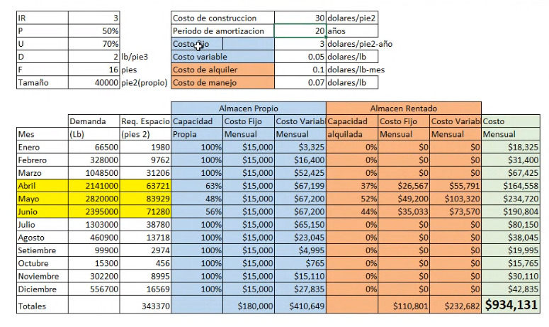
4 | IR | 4 | veces/mes | Costo de construccion |  | $35.00 | dolares/pie^2
 | P | 50% |  | Periodo de amortizacion |  | 20 | años
0 | U | 80% |  | Costo fijo |  | $10.00 | dolares/pie^2-año
5000 | D | 2 | lb/pie^3 | Costo variable |  | $0.02 | dolares/lb
10000 | F | 10 | pie | Costo de alquiler |  | $0.06 | dolares/lb-mes
15000 | Tamaño | 15000 | pie^2 (propio) | Costo de manejo |  | $0.05 | dolares/lb
20000
25000 |  |  |  | Almacen Propio |  |  | Almacen Rentado
30000 |  | Demanda | Req. Espacio | Capacidad | Costo Fijo | Costo Variable | Capacidad | Costo Fijo | Costo Variable | Costo
35000 | Mes | (lb) | (pie^2) | Propia | Mensual | Mensual | alquilada | Mensual | Mensual | Mensual
 | Enero | 1000000 | 31250.0 | 48% | $14,687.50 | $9,600.00 | 52% | $7,800.00 | $26,000.00 | $58,087.50
 | Febrero | 800000 | 25000.0 | 60% | $14,687.50 | $9,600.00 | 40% | $4,800.00 | $16,000.00 | $45,087.50
 | Marzo | 600000 | 18750.0 | 80% | $14,687.50 | $9,600.00 | 20% | $1,800.00 | $6,000.00 | $32,087.50
 | Abril | 400000 | 12500.0 | 100% | $14,687.50 | $8,000.00 | 0% | $- | $- | $22,687.50
 | Mayo | 200000 | 6250.0 | 100% | $14,687.50 | $4,000.00 | 0% | $- | $- | $18,687.50
 | Junio | 50000 | 1562.5 | 100% | $14,687.50 | $1,000.00 | 0% | $- | $- | $15,687.50
 | Julio | 250000 | 7812.5 | 100% | $14,687.50 | $5,000.00 | 0% | $- | $- | $19,687.50
 | Agosto | 450000 | 14062.5 | 100% | $14,687.50 | $9,000.00 | 0% | $- | $- | $23,687.50
 | Setiembre | 600000 | 18750.0 | 80% | $14,687.50 | $9,600.00 | 20% | $1,800.00 | $6,000.00 | $32,087.50
 | Octubre | 700000 | 21875.0 | 69% | $14,687.50 | $9,600.00 | 31% | $3,300.00 | $11,000.00 | $38,587.50
 | Noviembre | 800000 | 25000.0 | 60% | $14,687.50 | $9,600.00 | 40% | $4,800.00 | $16,000.00 | $45,087.50
 | Diciembre | 900000 | 28125.0 | 53% | $14,687.50 | $9,600.00 | 47% | $6,300.00 | $21,000.00 | $51,587.50
 | Totales |  |  |  | $176,250.00 | $94,200.00 |  | $30,600.00 | $102,000.00 | $403,050.00

 | Costo Total
0 | $438,750.00
5000 | $416,050.00
10000 | $404,150.00
15000 | $403,050.00
20000 | $415,000.00
25000 | $442,250.00
30000 | $489,300.00
35000 | $546,250.00
 | Mes | Ventas |  |  | Tamaño de almacen (pies^2) | Costo Total
 | Enero | $5,000,000.00
 | Febrero | $4,000,000.00 |  |  | 0 | $438,750.00
 | Marzo | $3,000,000.00 |  |  | 5000 | $416,050.00
 | Abril | $2,000,000.00 |  |  | 10000 | $404,150.00
 | Mayo | $1,000,000.00 |  |  | 15000 | $403,050.00
 | Junio | $250,000.00 |  |  | 20000 | $415,000.00
 | Julio | $1,250,000.00 |  |  | 25000 | $442,250.00
 | Agosto | $2,250,000.00 |  |  | 30000 | $489,300.00
 | Setiembre | $3,000,000.00 |  |  | 35000 | $546,250.00
 | Octubre | $3,500,000.00
 | Noviembre | $4,000,000.00
 | Diciembre | $4,500,000.00
 | Total | $33,750,000.00

